matcher 11-17maj 2022
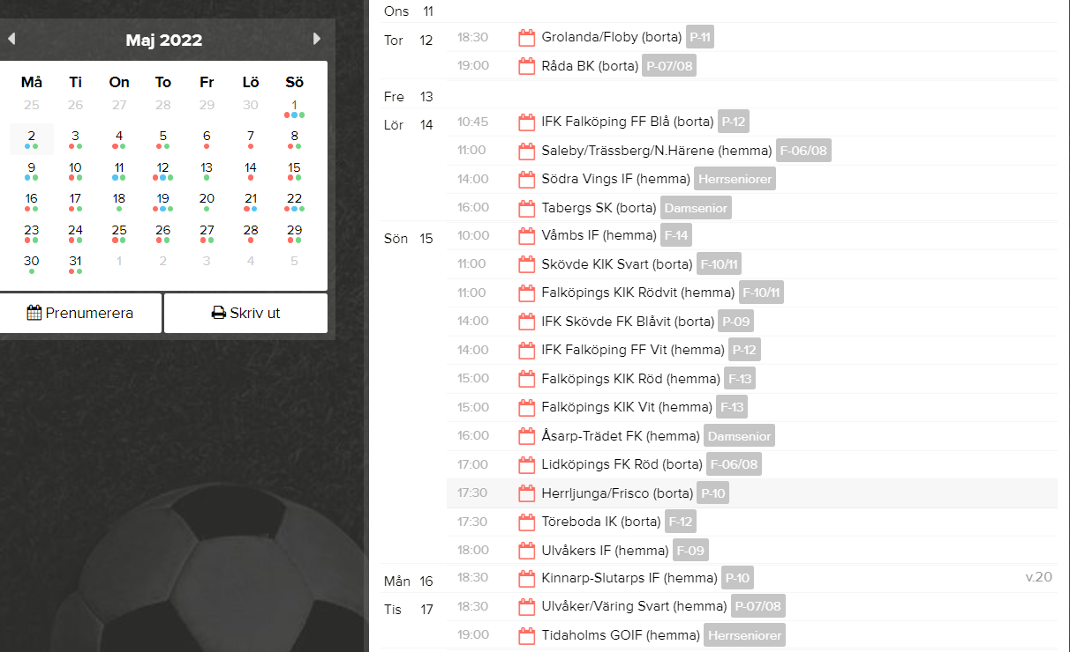

matchtider:
11manna 2x45 | 15 år och äldre (födda 2007)
9manna 3x25 | (födda 2009 o äldre)
7manna 3x20

